CALCULADORA TASAS
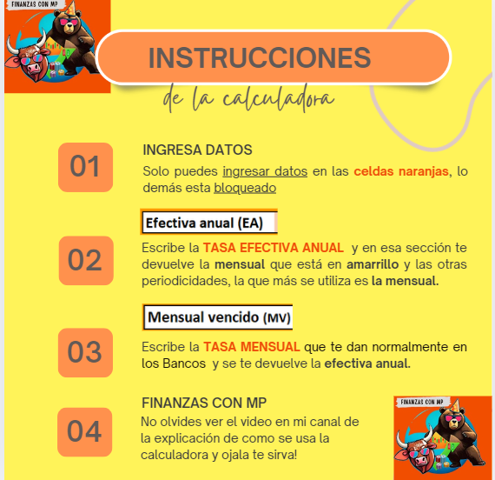


CALCULADORA DE CONVERSIÓN DE TASA

Efectiva anual (EA) | 10.0% | Mensual vencido (MV) | 2.00%


Períodicas |  | Nominal
Diario | 0.026% | EFECTIVO ANUAL | 26.82%
Mensual vencido | 0.797%
Bimestral vencido | 1.601%
Trimestral vencido | 2.411%
Semestral vencido | 4.881%
Anual vencido | 10.00%



 | Les regalo 🎁 una calculadora para que los Bancos 🏦 no los sigan confundiendo 🤯

 | Instagram

 | TikTok - Make Your Day

